Element
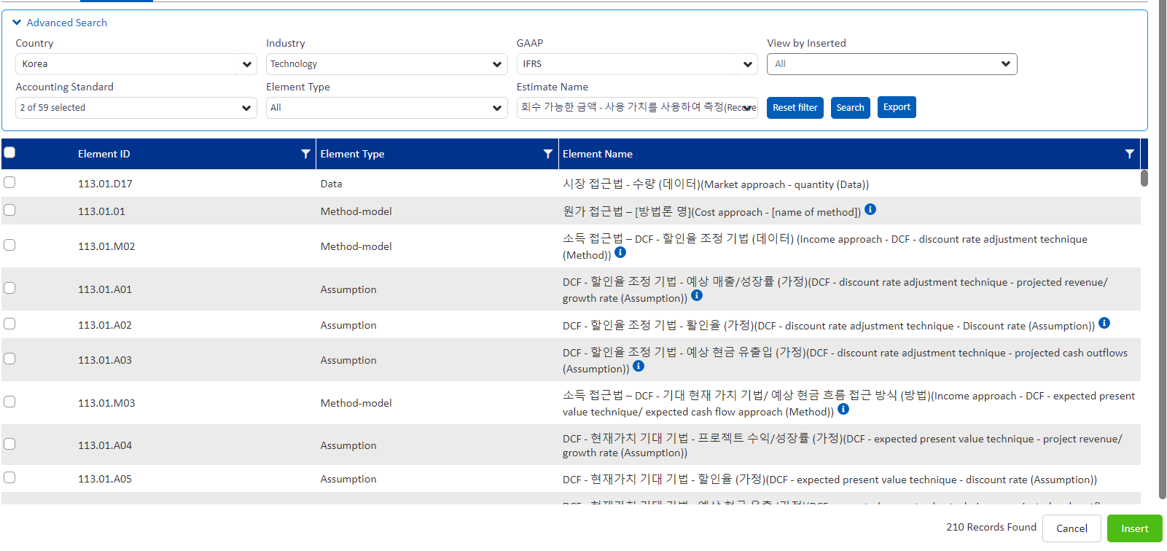
 | 작성 Guide

 | (*1) 회계추정치와 관련된 모든 Element 요소(방법/가정/data)를 선택함. 해당여부 "Y"인 경우 KCw - Estimates 모듈에 문서화 대상이며, 적절히 선택되었는지 Specialist가 검토하고 특이사항이 있을 경우 커뮤니케이션을 수행한다.
 | (*2) 기업이 적용한 가정을 검토하는 경우 - "기업", Specialist가 독립적인 계산결과를 도출한 뒤 회사 추정치와 비교하는 경우 "독립적"
 | (*3) 감사 팀원은 고유위험을 평가하고 기재한다.
 | (*4) 감사 팀원은 통제위험을 평가하고 기재한다.
 | (*5) 감사 팀원은 Element에 대해 '감사 팀' 또는 'Specialist' 중 검토 대상 주체가 누구인지 작성한다.
 | (*6) Specialist는 감사 팀원이 작성한 Checklist Ref, #1 및 #2 그리고 Specialist memorandum의 질의회신 번호에 동일하게 적용한다.

Category | Library - Estimate Elements
Country | Korea
Industry | Technology
GAAP | IFRS
Process | 손상 (비금융자산)
Search Knowledge
Element library 추출 내역 |  |  | 작성 대상 (사례)
Element ID | Element Type | Element Name | 해당여부 (*1) | 기업 혹은 독립적 (*2) | 고유위험 (*3) | 통제위험 (*4) | 책임 소재 (*5) | Checklist Ref (*6)
236.01.A01 | Assumption | 예상 수익/성장률 – 사용가치 (가정) (Projected revenue/ growth rate - value in use (Assumption)) | Y | 기업 | S | 통제의존 | Specialist, 감사 팀 | A1
236.01.A03 | Assumption | 예상 비용 - 판매, 일반 및 관리 비용 – 사용가치 (가정) (Projected costs - sales, general and administrative expenses - value in use (Assumption)) | Y | 기업 | B | 통제의존 | Specialist, 감사 팀 | A3
236.01.A05 | Assumption | 자본 지출 - 사용가치 (가정) (Capital expenditures - value in use (Assumption)) | Y | 기업 | B | 통제의존 | Specialist | A4
236.01.A06 | Assumption | 순운전자본 – 사용가치 (가정) (Working capital - value in use (Assumption)) | Y | 기업 | B | 통제의존 | Specialist | A5
236.01.A07 | Assumption | 장기 성장률/최종가치 – 사용가치 (가정) (Long-term growth rate/ terminal value - value in use (Assumption)) | Y | 기업 | S | 통제의존 | Specialist | A6
236.01.A09 | Assumption | 할인율 – 사용가치 (가정) (Discount rate - value in use (Assumption)) | Y | 기업 | S | 통제의존 | Specialist | A7
236.01.M01 | Method-model | 사용가치 – 전통적 접근법 (방법)(Value in use - traditional approach (Method)) | Y | 기업 | RM | n/a | n/a | n/a
236.01.A02 | Assumption | 예상 비용 - 판매된 상품/제공된 서비스 비용(또는 이에 상응하는 비용) - 사용가치 (가정) (Projected costs - cost of goods sold/ services provided (or equivalent) - value in use (Assumption)) | Y | 기업 | S | 통제의존 | Specialist, 감사 팀 | A2
236.01.A08 | Assumption | 법인세율 – 사용가치 (가정) (Income tax rate - value in use (Assumption)) | Y | 기업 | B | 통제의존 | Specialist | A8
D1 | Data | 경영진에 보고된 중장기 사업계획(손익) | Y | 기업 | S | 통제의존 | 감사팀 | D1
D2 | Data | 경영진에 보고된 중장기 사업계획(투자) | Y | 기업 | B | 통제의존 | 감사팀 | D2
App | Application | 현금흐름할인모형 계산의 적정성 검토 | Y | 기업 | B | 통제의존 | Specialist | R1

